Layout
1.2 Các chức năng của hệ thống (thanh header)

1.3 Danh sách tin tức chăn nuôi

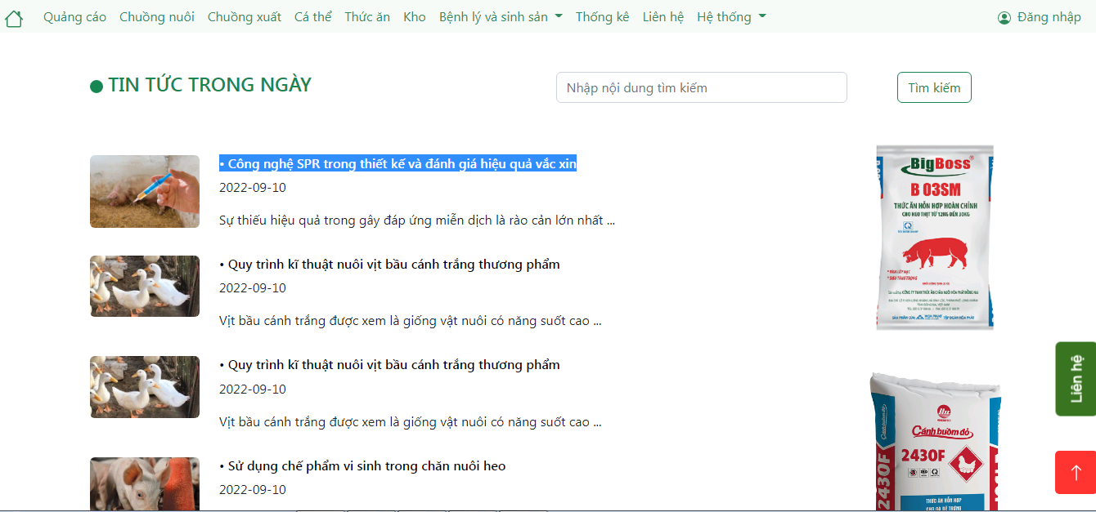

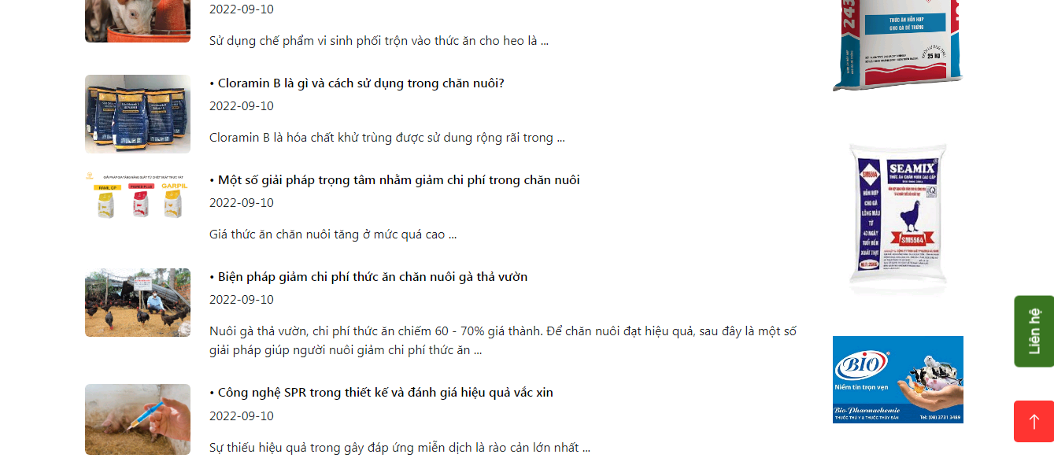

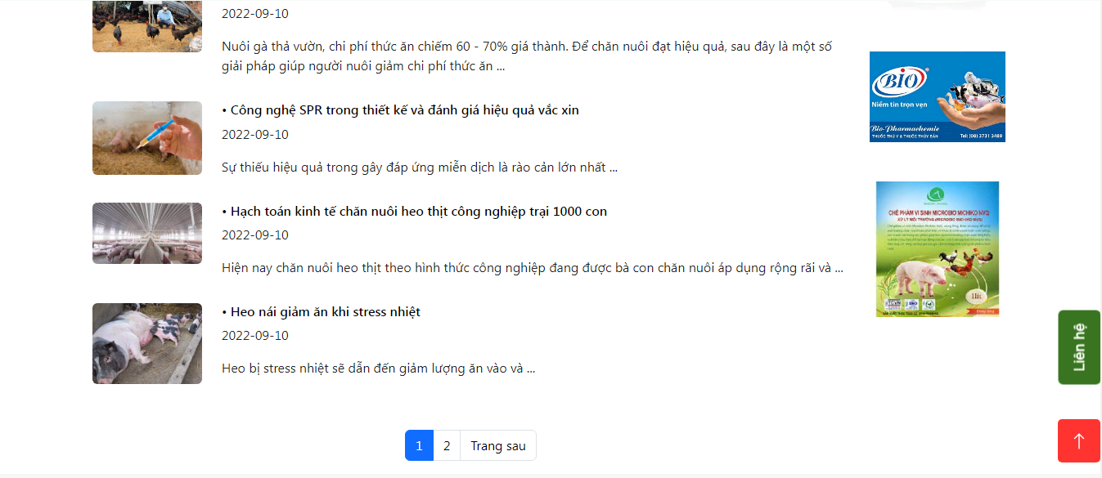

Other. Footer

Data_DB_View_News_List
Input data

FUNC-3, FUNC-6

NEWS
Column1 | Column2 | Column3 | Column4 | Column5 | Column6 | Column7 | Column8 | Column9 | Column10 | Column11
# id | content | image | is_deleted | submitted_date | title
1 | Thời điểm này, nhiều hộ chăn nuôi lợn đang rục rịch tái đàn để phục vụ | /assets/img/body/ttsk0.jpg | 0 | 2022-09-08 | Hải Dương: Người chăn nuôi dè dặt tái đàn lợn phục vụ Tết
2 | Sau khi tiêm vắc-xin phòng dịch tả heo châu Phi, nhiều đàn heo của các hộ dân ... | /assets/img/body/ttsk1.jpg | 0 | 2022-09-08 | Quảng Ngãi: Heo chết hàng loạt sau khi tiêm vắc-xin phòng dịch tả heo châu Phi
3 | Bộ NN & PTNT đang dự thảo Nghị định quy định về chính sách đầu tư hỗ trợ nâng cao hiệu quả chăn nuôi. ... | /assets/img/body/ttsk2.jpg | 0 | 2022-09-08 | Đề xuất nhiều chính sách hỗ trợ nâng cao hiệu quả chăn nuôi
4 | Hiện nay, phát triển kinh tế trang trại tại Quảng Ngãi đang gặp một số khó khăn, trong đó, điểm nghẽn lớn nhất cần tập trung tháo gỡ là việc tiếp cận nguồn vốn vay ưu ... | /assets/img/body/ttsk3.jpg | 0 | 2022-09-08 | Kinh tế trang trại: Khó tiếp cận nguồn vốn vay ưu đãi
5 | Ngày 26/7/2022, Văn phòng Chính phủ có Công văn số 4679/VPCP-KTTH về giá thịt heo và nguyên liệu thức ăn chăn nuôi (TĂCN).... | /assets/img/body/ttsk4.jpg | 0 | 2022-09-08 | Cân nhắc giá thịt heo và thức ăn chăn nuôi
6 | Giá sản phẩm chăn nuôi cả nước cập nhật ngày 31/08/2022 ... | /assets/img/body/tttt0.jpg | 0 | 2022-08-31 | Giá sản phẩm chăn nuôi cả nước ngày 31/08/2022
7 | Giá heo hơi hôm nay 31/08/2022 tại thị trường 3 miền ... | /assets/img/body/tttt1.jpg | 0 | 2022-08-31 | Giá heo hơi hôm nay 31/08/2022
8 | Giá sản phẩm chăn nuôi cả nước cập nhật ngày 30/08/2022 ... | /assets/img/body/tttt2.jpg | 0 | 2022-08-30 | Giá sản phẩm chăn nuôi cả nước ngày 30/08/2022
9 | Giá sản phẩm chăn nuôi cả nước cập nhật ngày 29/08/2022 ... | /assets/img/body/tttt3.jpg | 0 | 2022-08-29 | Giá sản phẩm chăn nuôi cả nước ngày 29/08/2022
10 | Giá sản phẩm chăn nuôi cả nước cập nhật ngày 28/08/2022 ... | /assets/img/body/tttt4.png | 0 | 2022-08-28 | Giá sản phẩm chăn nuôi cả nước ngày 28/08/2022
11 | Sự thiếu hiệu quả trong gây đáp ứng miễn dịch là rào cản lớn nhất ... | /assets/img/body/ktcn0.png | 0 | 2022-09-10 | Công nghệ SPR trong thiết kế và đánh giá hiệu quả vắc xin
12 | Hiện nay chăn nuôi heo thịt theo hình thức công nghiệp đang được bà con chăn nuôi áp dụng rộng rãi và ... | /assets/img/body/ktcn1.jpg | 0 | 2022-09-10 | Hạch toán kinh tế chăn nuôi heo thịt công nghiệp trại 1000 con
13 | Heo bị stress nhiệt sẽ dẫn đến giảm lượng ăn vào và ... | /assets/img/body/ktcn2.jpg | 0 | 2022-09-10 | Heo nái giảm ăn khi stress nhiệt
14 | Tỉ lệ tử vong của lợn ảnh hưởng tiêu cực đến ... | /assets/img/body/ktcn3.jpg | 0 | 2022-09-10 | Một số mẹo giảm tỉ lệ tử vong ở lợn con
15 | Các sản phẩm nông nghiệp thương mại toàn cầu có tác động trực tiếp đến ... | /assets/img/body/ktcn4.jpg | 0 | 2022-09-10 | Chất bổ sung phytogenic: Cách tính chỉ số lợi nhuận sau đầu tư
16 | Nuôi gà thả vườn, chi phí thức ăn chiếm 60 - 70% giá thành. Để chăn nuôi đạt hiệu quả, sau đây là một số giải pháp giúp người nuôi giảm chi phí thức ăn ... | /assets/img/body/khkt0.jpg | 0 | 2022-09-10 | Biện pháp giảm chi phí thức ăn chăn nuôi gà thả vườn
17 | Giá thức ăn chăn nuôi tăng ở mức quá cao ... | /assets/img/body/khkt1.jpg | 0 | 2022-09-10 | Một số giải pháp trọng tâm nhằm giảm chi phí trong chăn nuôi
18 | Cloramin B là hóa chất khử trùng được sử dung rộng rãi trong ... | /assets/img/body/khkt2.jpg | 0 | 2022-09-10 | Cloramin B là gì và cách sử dụng trong chăn nuôi?
19 | Sử dụng chế phẩm vi sinh phối trộn vào thức ăn cho heo là ... | /assets/img/body/khkt3.jpg | 0 | 2022-09-10 | Sử dụng chế phẩm vi sinh trong chăn nuôi heo
20 | Vịt bầu cánh trắng được xem là giống vật nuôi có năng suốt cao ... | /assets/img/body/khkt4.jpg | 0 | 2022-09-10 | Quy trình kĩ thuật nuôi vịt bầu cánh trắng thương phẩm

 | KEYWORD = ""

FUNC-4

NEWS
Column1 | Column2 | Column3 | Column4 | Column5 | Column6 | Column7 | Column8 | Column9 | Column10 | Column11
# id | content | image | is_deleted | submitted_date | title
1 | Thời điểm này, nhiều hộ chăn nuôi lợn đang rục rịch tái đàn để phục vụ | /assets/img/body/ttsk0.jpg | 0 | 2022-09-08 | Hải Dương: Người chăn nuôi dè dặt tái đàn lợn phục vụ Tết
2 | Sau khi tiêm vắc-xin phòng dịch tả heo châu Phi, nhiều đàn heo của các hộ dân ... | /assets/img/body/ttsk1.jpg | 0 | 2022-09-08 | Quảng Ngãi: Heo chết hàng loạt sau khi tiêm vắc-xin phòng dịch tả heo châu Phi
3 | Bộ NN & PTNT đang dự thảo Nghị định quy định về chính sách đầu tư hỗ trợ nâng cao hiệu quả chăn nuôi. ... | /assets/img/body/ttsk2.jpg | 0 | 2022-09-08 | Đề xuất nhiều chính sách hỗ trợ nâng cao hiệu quả chăn nuôi
4 | Hiện nay, phát triển kinh tế trang trại tại Quảng Ngãi đang gặp một số khó khăn, trong đó, điểm nghẽn lớn nhất cần tập trung tháo gỡ là việc tiếp cận nguồn vốn vay ưu ... | /assets/img/body/ttsk3.jpg | 0 | 2022-09-08 | Kinh tế trang trại: Khó tiếp cận nguồn vốn vay ưu đãi
5 | Ngày 26/7/2022, Văn phòng Chính phủ có Công văn số 4679/VPCP-KTTH về giá thịt heo và nguyên liệu thức ăn chăn nuôi (TĂCN).... | /assets/img/body/ttsk4.jpg | 0 | 2022-09-08 | Cân nhắc giá thịt heo và thức ăn chăn nuôi
6 | Giá sản phẩm chăn nuôi cả nước cập nhật ngày 31/08/2022 ... | /assets/img/body/tttt0.jpg | 0 | 2022-08-31 | Giá sản phẩm chăn nuôi cả nước ngày 31/08/2022
7 | Giá heo hơi hôm nay 31/08/2022 tại thị trường 3 miền ... | /assets/img/body/tttt1.jpg | 0 | 2022-08-31 | Giá heo hơi hôm nay 31/08/2022
8 | Giá sản phẩm chăn nuôi cả nước cập nhật ngày 30/08/2022 ... | /assets/img/body/tttt2.jpg | 0 | 2022-08-30 | Giá sản phẩm chăn nuôi cả nước ngày 30/08/2022
9 | Giá sản phẩm chăn nuôi cả nước cập nhật ngày 29/08/2022 ... | /assets/img/body/tttt3.jpg | 0 | 2022-08-29 | Giá sản phẩm chăn nuôi cả nước ngày 29/08/2022
10 | Giá sản phẩm chăn nuôi cả nước cập nhật ngày 28/08/2022 ... | /assets/img/body/tttt4.png | 0 | 2022-08-28 | Giá sản phẩm chăn nuôi cả nước ngày 28/08/2022
11 | Sự thiếu hiệu quả trong gây đáp ứng miễn dịch là rào cản lớn nhất ... | /assets/img/body/ktcn0.png | 0 | 2022-09-10 | Công nghệ SPR trong thiết kế và đánh giá hiệu quả vắc xin
12 | Hiện nay chăn nuôi heo thịt theo hình thức công nghiệp đang được bà con chăn nuôi áp dụng rộng rãi và ... | /assets/img/body/ktcn1.jpg | 0 | 2022-09-10 | Hạch toán kinh tế chăn nuôi heo thịt công nghiệp trại 1000 con
13 | Heo bị stress nhiệt sẽ dẫn đến giảm lượng ăn vào và ... | /assets/img/body/ktcn2.jpg | 0 | 2022-09-10 | Heo nái giảm ăn khi stress nhiệt
14 | Tỉ lệ tử vong của lợn ảnh hưởng tiêu cực đến ... | /assets/img/body/ktcn3.jpg | 0 | 2022-09-10 | Một số mẹo giảm tỉ lệ tử vong ở lợn con
15 | Các sản phẩm nông nghiệp thương mại toàn cầu có tác động trực tiếp đến ... | /assets/img/body/ktcn4.jpg | 0 | 2022-09-10 | Chất bổ sung phytogenic: Cách tính chỉ số lợi nhuận sau đầu tư
16 | Nuôi gà thả vườn, chi phí thức ăn chiếm 60 - 70% giá thành. Để chăn nuôi đạt hiệu quả, sau đây là một số giải pháp giúp người nuôi giảm chi phí thức ăn ... | /assets/img/body/khkt0.jpg | 0 | 2022-09-10 | Biện pháp giảm chi phí thức ăn chăn nuôi gà thả vườn
17 | Giá thức ăn chăn nuôi tăng ở mức quá cao ... | /assets/img/body/khkt1.jpg | 0 | 2022-09-10 | Một số giải pháp trọng tâm nhằm giảm chi phí trong chăn nuôi
18 | Cloramin B là hóa chất khử trùng được sử dung rộng rãi trong ... | /assets/img/body/khkt2.jpg | 0 | 2022-09-10 | Cloramin B là gì và cách sử dụng trong chăn nuôi?
19 | Sử dụng chế phẩm vi sinh phối trộn vào thức ăn cho heo là ... | /assets/img/body/khkt3.jpg | 0 | 2022-09-10 | Sử dụng chế phẩm vi sinh trong chăn nuôi heo
20 | Vịt bầu cánh trắng được xem là giống vật nuôi có năng suốt cao ... | /assets/img/body/khkt4.jpg | 0 | 2022-09-10 | Quy trình kĩ thuật nuôi vịt bầu cánh trắng thương phẩm

 | KEYWORD = "heo"

FUNC-5

NEWS
Column1 | Column2 | Column3 | Column4 | Column5 | Column6 | Column7 | Column8 | Column9 | Column10 | Column11
# id | content | image | is_deleted | submitted_date | title
1 | Thời điểm này, nhiều hộ chăn nuôi lợn đang rục rịch tái đàn để phục vụ | /assets/img/body/ttsk0.jpg | 0 | 2022-09-08 | Hải Dương: Người chăn nuôi dè dặt tái đàn lợn phục vụ Tết
2 | Sau khi tiêm vắc-xin phòng dịch tả heo châu Phi, nhiều đàn heo của các hộ dân ... | /assets/img/body/ttsk1.jpg | 0 | 2022-09-08 | Quảng Ngãi: Heo chết hàng loạt sau khi tiêm vắc-xin phòng dịch tả heo châu Phi
3 | Bộ NN & PTNT đang dự thảo Nghị định quy định về chính sách đầu tư hỗ trợ nâng cao hiệu quả chăn nuôi. ... | /assets/img/body/ttsk2.jpg | 0 | 2022-09-08 | Đề xuất nhiều chính sách hỗ trợ nâng cao hiệu quả chăn nuôi
4 | Hiện nay, phát triển kinh tế trang trại tại Quảng Ngãi đang gặp một số khó khăn, trong đó, điểm nghẽn lớn nhất cần tập trung tháo gỡ là việc tiếp cận nguồn vốn vay ưu ... | /assets/img/body/ttsk3.jpg | 0 | 2022-09-08 | Kinh tế trang trại: Khó tiếp cận nguồn vốn vay ưu đãi
5 | Ngày 26/7/2022, Văn phòng Chính phủ có Công văn số 4679/VPCP-KTTH về giá thịt heo và nguyên liệu thức ăn chăn nuôi (TĂCN).... | /assets/img/body/ttsk4.jpg | 0 | 2022-09-08 | Cân nhắc giá thịt heo và thức ăn chăn nuôi
6 | Giá sản phẩm chăn nuôi cả nước cập nhật ngày 31/08/2022 ... | /assets/img/body/tttt0.jpg | 0 | 2022-08-31 | Giá sản phẩm chăn nuôi cả nước ngày 31/08/2022
7 | Giá heo hơi hôm nay 31/08/2022 tại thị trường 3 miền ... | /assets/img/body/tttt1.jpg | 0 | 2022-08-31 | Giá heo hơi hôm nay 31/08/2022
8 | Giá sản phẩm chăn nuôi cả nước cập nhật ngày 30/08/2022 ... | /assets/img/body/tttt2.jpg | 0 | 2022-08-30 | Giá sản phẩm chăn nuôi cả nước ngày 30/08/2022
9 | Giá sản phẩm chăn nuôi cả nước cập nhật ngày 29/08/2022 ... | /assets/img/body/tttt3.jpg | 0 | 2022-08-29 | Giá sản phẩm chăn nuôi cả nước ngày 29/08/2022
10 | Giá sản phẩm chăn nuôi cả nước cập nhật ngày 28/08/2022 ... | /assets/img/body/tttt4.png | 0 | 2022-08-28 | Giá sản phẩm chăn nuôi cả nước ngày 28/08/2022
11 | Sự thiếu hiệu quả trong gây đáp ứng miễn dịch là rào cản lớn nhất ... | /assets/img/body/ktcn0.png | 0 | 2022-09-10 | Công nghệ SPR trong thiết kế và đánh giá hiệu quả vắc xin
12 | Hiện nay chăn nuôi heo thịt theo hình thức công nghiệp đang được bà con chăn nuôi áp dụng rộng rãi và ... | /assets/img/body/ktcn1.jpg | 0 | 2022-09-10 | Hạch toán kinh tế chăn nuôi heo thịt công nghiệp trại 1000 con
13 | Heo bị stress nhiệt sẽ dẫn đến giảm lượng ăn vào và ... | /assets/img/body/ktcn2.jpg | 0 | 2022-09-10 | Heo nái giảm ăn khi stress nhiệt
14 | Tỉ lệ tử vong của lợn ảnh hưởng tiêu cực đến ... | /assets/img/body/ktcn3.jpg | 0 | 2022-09-10 | Một số mẹo giảm tỉ lệ tử vong ở lợn con
15 | Các sản phẩm nông nghiệp thương mại toàn cầu có tác động trực tiếp đến ... | /assets/img/body/ktcn4.jpg | 0 | 2022-09-10 | Chất bổ sung phytogenic: Cách tính chỉ số lợi nhuận sau đầu tư
16 | Nuôi gà thả vườn, chi phí thức ăn chiếm 60 - 70% giá thành. Để chăn nuôi đạt hiệu quả, sau đây là một số giải pháp giúp người nuôi giảm chi phí thức ăn ... | /assets/img/body/khkt0.jpg | 0 | 2022-09-10 | Biện pháp giảm chi phí thức ăn chăn nuôi gà thả vườn
17 | Giá thức ăn chăn nuôi tăng ở mức quá cao ... | /assets/img/body/khkt1.jpg | 0 | 2022-09-10 | Một số giải pháp trọng tâm nhằm giảm chi phí trong chăn nuôi
18 | Cloramin B là hóa chất khử trùng được sử dung rộng rãi trong ... | /assets/img/body/khkt2.jpg | 0 | 2022-09-10 | Cloramin B là gì và cách sử dụng trong chăn nuôi?
19 | Sử dụng chế phẩm vi sinh phối trộn vào thức ăn cho heo là ... | /assets/img/body/khkt3.jpg | 0 | 2022-09-10 | Sử dụng chế phẩm vi sinh trong chăn nuôi heo
20 | Vịt bầu cánh trắng được xem là giống vật nuôi có năng suốt cao ... | /assets/img/body/khkt4.jpg | 0 | 2022-09-10 | Quy trình kĩ thuật nuôi vịt bầu cánh trắng thương phẩm

 | KEYWORD = "zxcvb"

Output data

FUNC-3
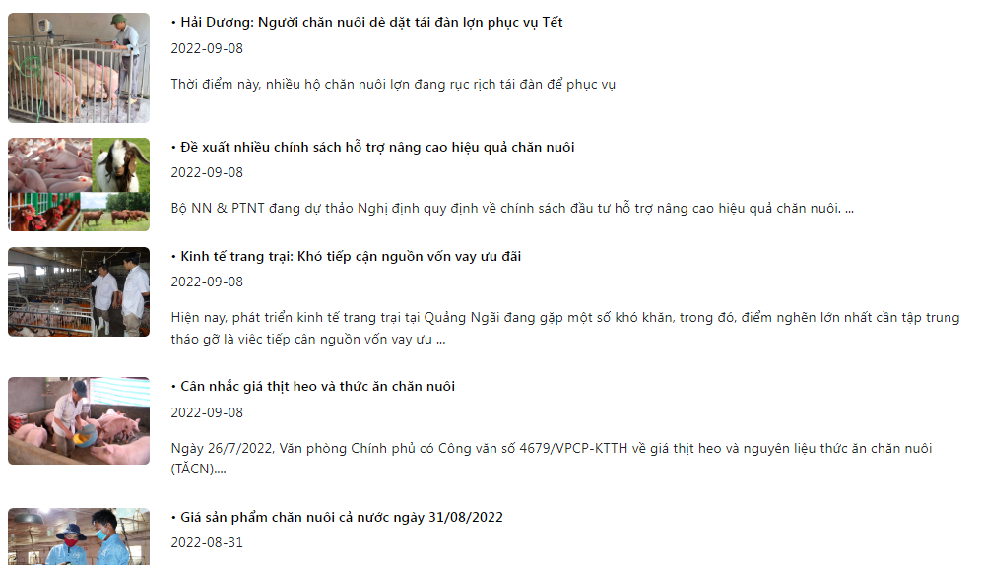

 | Total pages: 2
 | Total number: 20
 | Number perr page: 10

FUNC-4

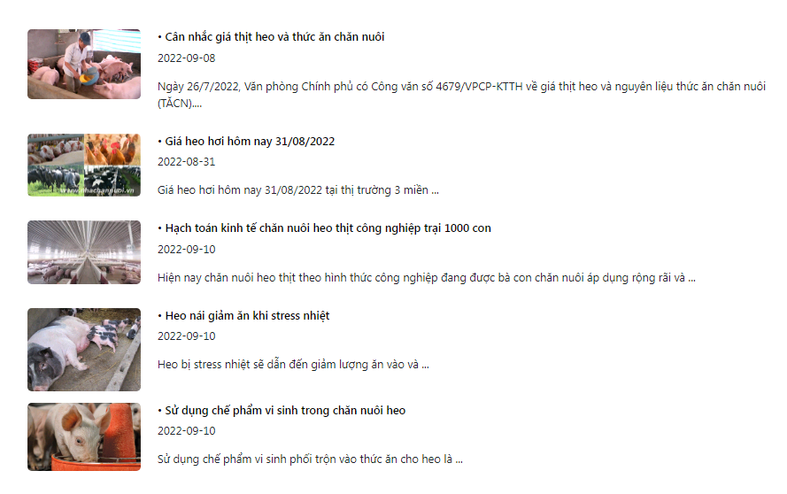

 | Total pages: 1
 | Total number: 5

FUNC-5
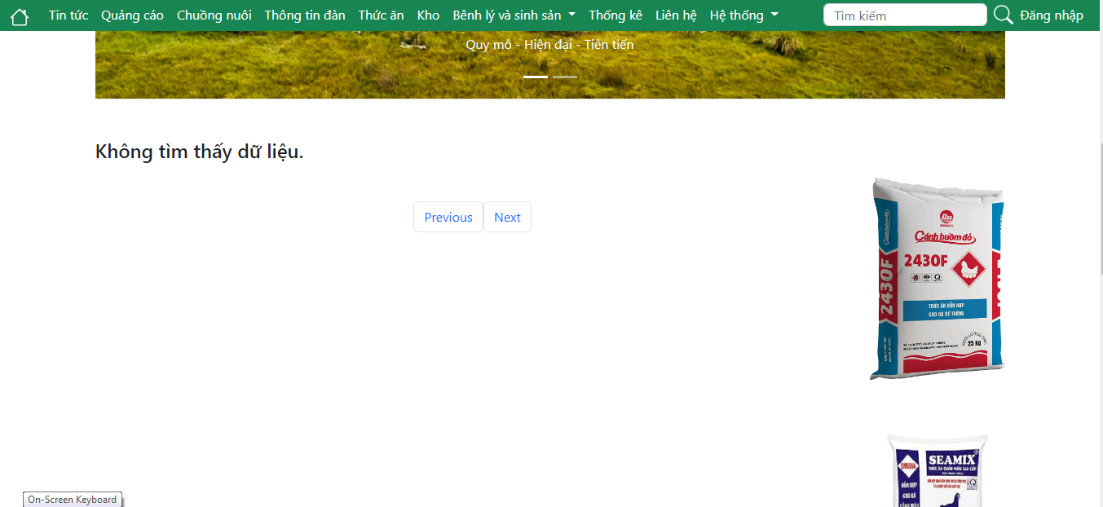

 | Total pages: 0
 | Total number: 0

FUNC-6

